Sheet1
Nummer | Smaak | Plaatje | Prijs | Beschrijving
1 | Vanille | 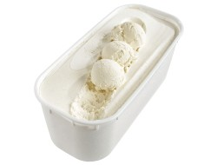
2 | Chocolade
3 | Aardbei
4 | Banaan
5 | Citroen
6 | Bosvruchten
7 | Caramel
8 | Framboos
9 | Meloen
10 | Pistace
11 | Stracciatella
12 | Yoghurt
13 | Stroopwafel
14 | Tiramisu
15 | Mango
16 | Cocos
17 | Hazelnoot
18 | Kiwi
19 | Ananas
20 | Kaneel
21 | Peer
22 | Boerenroom
23
24
25
26
27
28
29
30
31
32
33
34
35
36
37
38
39
40
41
42
43
44
45
46
47
48
49
50
51
52
53
54
55
56
57
58
59
60
61
62
63
64
65
66
67
68
69

